CTC&VA（雛形）
CTC&VA
【判定受付番号： 】 |  |  |  |  | 判定依頼者
【協定名】 | ※選択ください |  | ※プルダウンより選択してください。 |  | 2023-03-01 |  | 一般規則
【生産者】株式会社浜松製作所 |  |  |  |  | 株式会社浜松製作所 |  | 品目別規則
【工場名、工場所在地】浜松工場 静岡県浜松市中区東伊場2-7-1 |  |  |  |  | 資材管理部 管理Ｇ
【満たすべき原産地規則】品目別規則 |  | 一般規則 |  |  | 浜松 太郎
【適用した原産地規則】関税分類変更基準（６桁変更）および付加価値基準（35%以上）
【協定で定められたHS】 |  | ※協定を選択してください
HSコード |  | 産品名（和文・英文） | 出荷額 （①+②+③） | 付加価値（①+③） | 原産資格割合 | 閥 値
8544.30 |  | ワイヤーハーネス WIRE HARNESS | ¥11,600 | ¥6,000 | 51.7% | 35%

HSコード | 原産/非原産 | 部品名 | 購入価格 （円） | 仕入れ先 | 備考
 |  |  |  |  |  |  | ※選択ください
①原産材料 合計 |  |  | 0 |  |  |  | 日メキシコ協定 | HS2002
3917.29 | 非原産 | プラスチック製管 | 50 |  | 購入伝票により別途詳細管理 |  | 日マレーシア協定 | HS2002
3923.50 | 非原産 | プロテクター | 50 |  | 購入伝票により別途詳細管理 |  | 日チリ協定 | HS2002
3926.90 | 非原産 | ドライブギア | 50 |  | 購入伝票により別途詳細管理 |  | 日タイ協定 | HS2017
4016.93 | 非原産 | ワッシャー | 30 |  | 購入伝票により別途詳細管理 |  | 日インドネシア協定 | HS2017
5901.90 | 非原産 | 織物製テープ | 30 |  | 購入伝票により別途詳細管理 |  | 日ブルネイ協定 | HS2002
7318.14 | 非原産 | セルフタッピングスクリュー | 30 |  | 購入伝票により別途詳細管理 |  | 日フィリピン協定 | HS2002
7318.15 | 非原産 | ボルト | 120 |  | 購入伝票により別途詳細管理 |  | 日スイス協定 | HS2007
7318.16 | 非原産 | ナット | 120 |  | 購入伝票により別途詳細管理 |  | 日ベトナム協定 | HS2007
7318.21 | 非原産 | ヒューズ | 200 |  | 購入伝票により別途詳細管理 |  | 日インド協定 | HS2007
7318.22 | 非原産 | スポンジシール | 200 |  | 購入伝票により別途詳細管理 |  | 日ペルー協定 | HS2007
7320.10 | 非原産 | 板ばね | 120 |  | 購入伝票により別途詳細管理 |  | 日オーストラリア協定 | HS2012
7320.20 | 非原産 | コイルばね | 120 |  | 購入伝票により別途詳細管理 |  | 日モンゴル協定 | HS2012
8310.00 | 非原産 | 銘板 | 200 |  | 購入伝票により別途詳細管理 |  | 日アセアン協定 | HS2017
8443.99 | 非原産 | テープカートリッジ | 80 |  | 購入伝票により別途詳細管理 |  | ＲＣＥＰ協定 | HS2022
8501.10 | 非原産 | モーター | 1200 |  | 購入伝票により別途詳細管理
8505.19 | 非原産 | フェライトコア | 200 |  | 購入伝票により別途詳細管理
8003.00 | 非原産 | はんだ | 50 |  | 購入伝票により別途詳細管理
8532.29 | 非原産 | LED | 1000 |  | 購入伝票により別途詳細管理
8533.10 | 非原産 | 電気抵抗器 | 500 |  | 購入伝票により別途詳細管理
8534.00 | 非原産 | 印刷回路 | 1000 |  | 購入伝票により別途詳細管理
8536.90 | 非原産 | 接続子 | 100 |  | 購入伝票により別途詳細管理
8544.11 | 非原産 | 銅線 | 100 |  | 購入伝票により別途詳細管理
9607.19 | 非原産 | ファスナー（留め具） | 50 |  | 購入伝票により別途詳細管理
②非原産材料 合計 |  |  | 5600
 | 原産 | 生産コスト・経費 | 3000 |  | 製造原価明細
 | 原産 | 利益 | 3000 |  | 製造原価明細
③非材料費 合計 |  |  | 6000
※本シートは作成事例で、実際の産品の材料構成を反映したものではありません。
※材料を「原産」とする場合、「サプライヤー証明」が必要となります。材料メーカー発行の「サプライヤー証明」をご提出ください。
※輸出産品HSコードは輸入者又は輸入者を通じて輸入締約国の税関に確認してください。
※非原産材料のHSコードについては、適用した原産地規則がCC（関税分類変更基準2桁変更）の場合は2桁、
CTH（関税分類変更基準４桁変更）の場合は4桁、CTSH（関税分類変更基準６桁変更）の場合は6桁まで記載してください。
※利用する協定により協定で定めるHS（HS2002、HS2007、HS2012、HS2017）が異なりますのでご注意ください。
※計算ワークシート上に記載された「材料・部品」で産品が製造されたこと、およびその購入金額を裏付ける資料として、総部品表、
製造工程フロー図、製造原価明細書、購入伝票等を保存してください。産品によって、ご提出をお願いすることがあります。

CTC&VA 記入の手引き
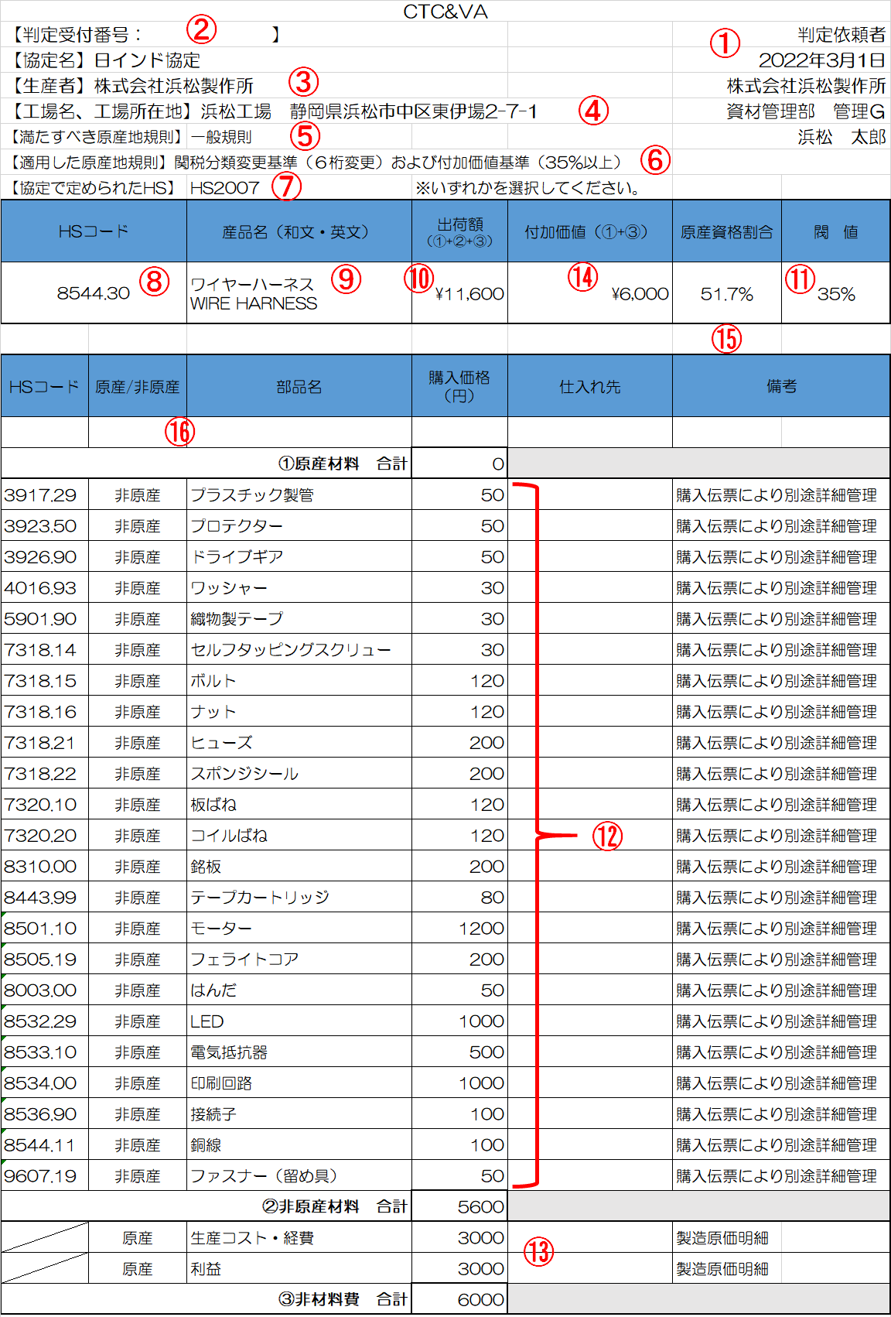
2023年3月1日
＜対比表＆計算ワークシート 記入の手引き＞
 | 項目 | 確認事項 | チェック
① | 判定依頼者 | 判定依頼の資格を有するのは、輸出産品の「生産者」か原産性に係る生産情報を有する「輸出者」のみです。
② | 判定受付番号 | 根拠資料を発給システムにアップロードせず、メールで提出する場合のみ、この欄にシステム上で付番される 「判定受付番号」を資料に記載してください。
③ | 生産者 | 輸出産品の最終生産行為を行った事業者の名称を記載してください。
④ | 工場名、工場所在地 | 生産場所が海外でないことを示すために、必ず工場名と所在地を記載してください。
原産地規則ポータル（WEBサイト） クリック
⑤ | 満たすべき原産地規則 | 輸出産品の原産地規則を調べ、満たすべきルール（一般規則or品目別規則）を プルダウンで選択します。 原産地規則の調べ方 原産地規則ポータル（税関サイト）： https://www.customs.go.jp/searchro/jrosv001.jsp 「向け地」と「HSコード」を入力して検索 利用協定のタブを選択して確認
⑥ | 適用した原産地規則 | 適用した原産地規則を以下を参考に記入します。（※以下の例示は日インド協定のものです） 一般規則の場合：関税分類変更基準（６桁変更）および付加価値基準（35%以上） 品目別規則の場合：⑤で調べた原産地規則をもとに記入します。 （例）「第八四〇七・三一号の産品への他の項の材料からの変更及び原産資格割合が五十パーセント以上 であること。」 ⇒ 関税分類変更基準（４桁変更）及び付加価値基準（50％以上）
詳しく見る
⑦ | 協定で定められたHS | 協定ごとに使用するHSの年代が異なります。 利用する年代のHSを選択しプルダウンで 選択ください。
⑧ | 輸出産品HSコード | 輸出産品のHSコードを記入します。必ずInvoiceやシステム上で入力した番号と一致しているかを確認。 ※使用できるHSコードは⑦で示した通り、各協定によって定められた年代に存在する番号のみです。 ★産品のHSは輸入者を通じて輸入国の税関に確認することが望ましい （最終的な産品のHSコードは輸入国税関の判断が優先されるため）
⑨ | 産品名（和文・英文） | 輸出する産品の名称を記入します。原則、Invoiceやシステム上の入力内容と完全一致させてくただい。 また、和文名称を併記いただくことで審査時の産品理解が早まりますので、可能な限りご対応ください。
⑩ | 出荷額 | 輸出産品のFOB価額を記入します。 生産者が計算ワークシートを作成しており、FOB価額がわからない場合は工場出荷額（EXW）でも可。
⑪ | 閾値 | ⑤及び⑥の原産地規則で確認した閾値を記入します。 例）VA40％以上 ならば 「40％」
⑫ | 非原産材料 | 輸出産品の生産に使用した全ての「材料・部品名」及び購入価格を記載してください。 ポイントは「生産者が実際に調達したレベル」で記載することです。 よくある誤りとして、実際は外注先で加工した半製品として調達しているにも関わらず、素材（鋼材）として 記入しているなど、調達実態と異なる記載になっているケースが散見されますのでご注意ください。
 |  | 部品名はなるべく一般的に通用する名称で記載ください。よく「材質（SUSなど）」や「型番のみ」で記載されるケース が散見されますが、部品名称で記載してください。（例：ボルト・ナット 等）
 |  | 小売用の容器や包装紙などについても非原産材料として金額を含めて記載します（船積み用の梱包材は除く）。 （ただしHSコードは考慮しませんので付番の必要はありません）
 |  | ★非原産材料に対応するHSコードを記入し、完成品との間で規定の桁変更がされていれば 「関税分類変更基準」を満たすと判断できます。 ＊関税分類変更基準では、このHSコード付番が肝になるため、自社で判断せず、専門家（通関士や 最寄税関）のアドバイスを受けて記載してください。 ただし小売用の容器や包装紙などについてはHSコードの付番の必要はありません。
 |  | 材料・部品に付番できるHSコードも⑥で確認した年代に存在するHSコードのみになります。 最新版にある番号でも、輸出締約国と定めた年代のHSに存在しないものは使えませんので、必ず所定の 年代のHSで付番するようにしてください。
 |  | 「非原産」とした材料については取引書類や原産性を裏付ける書類の提出は不要です。※保存は必要
⑬ | 非材料費 | 生産コストや利益金額の内訳及び合計額を記載してください。
⑭ | 付加価値 | ⑬の非材料費（場合によっては⑯原産材料）を入力すると自動入力されます。
⑮ | 原産資格割合 | ⑭の付加価値が入ることで自動計算されます。 （計算式は 付加価値／出荷額） ★この割合が右記の⑪閾値より高い場合、「付加価値基準」を満たすと判断できます ⇒ 割合が閾値に満たない場合は⑯の原産材料の記入を検討します
⑯ | 原産材料 | A：HSコードが完成品との間で規定の桁変更がおきない部品/材料が含まれている B：付加価値基準の閾値を満たさない 上記のどちらか、又は両方を満たす場合にこの欄を使用します。 生産者が調達した材料・部品のうち、国内で生産されたもので、協定の「原産地規則を満たすもの」は「原産材料」 として扱うことができます。 原産材料については、⑭の「付加価値」額に含まれるため、結果として原産資格割合を高めることに繋がります。 また関税分類変更基準においては、HSコードの変更を満たす必要もありません。 但し原産材料については、その原産性を示すためのサプライヤー証明書（※）などの根拠資料が必要です。 備考欄に「サプライヤー証明書」など根拠資料がわかるように記載をしてください。 （注意）サプライヤー証明を提出したサプライヤーも納入部品に関する同様の対比表や計算ワークシートなどの 根拠資料を作成保管しておく必要があります。

